distribucion alimentos
Alimento | Especificación | porcentaje | kilos | Kilos/día | Cantidad de kilos en 1 paquete | Cantidad de paquetes
Yoghurt | Yoghurt chico | 0.07 | 537315.5 | 1472.1 | 0.11 | 13382.7
Postres de leche | Sopa Individual | 0.02 | 153518.7 | 420.6 | 0.07 | 6008.6
Panadería | Salsa de tomate | 0.02 | 153518.7 | 420.6 | 0.2 | 2103.0
Cereales | Chocapic | 0.01 | 76759.4 | 210.3 | 0.35 | 600.9
Snacks | Galletas | 0.05 | 383796.8 | 1051.5 | 0.14 | 7510.7
Leche y probióticos | Leche en polvo | 0.05 | 383796.8 | 1051.5 | 0.8 | 1314.4
Otros lácteos | Crema | 0.02 | 153518.7 | 420.6 | 0.236 | 593.2
 | Queso |  |  |  | 0.5 | 280.0
 | Margarina |  |  |  | 0.25 | 560.0
Pastas | Fideos | 0.01 | 76759.4 | 210.3 | 0.4 | 525.7
Legumbres y otros carbs | Lentejas | 0.04 | 307037.4 | 841.2 | 1 | 168.0
 | Arroz |  |  |  | 1 | 168.0
 | Puré |  |  |  | 0.25 | 672.0
 | Porotos |  |  |  | 1 | 168.0
 | Garbanzos |  |  |  | 1 | 168.0
Jugos | Jugo en polvo | 0.15 | 1151390.4 | 3154.5 | 0.07 | 45064.2
Bebidas |  | 0.22 | 1688705.9 | 4626.6
Agua |  | 0.06 | 460556.2 | 1261.8
Frutas y verduras | Tomates | 0.17 | 1304909.1 | 3575.1 | 0.5 | 1787.5 | 893.7733699
 | Lechuga |  |  |  | 0.3 | 2979.2
 | manzana |  |  |  | 0.5 | 1787.5
 | Durazno en conserva |  |  |  | 0.58 | 1541.0
Carnes y Huevos | Proteína de soja | 0.03 | 230278.1 | 630.9 | 0.3 | 1051.5 | 315.4494247
 | Atún |  |  |  | 0.16 | 1971.6
Abarrotes | Azucar | 0.08 | 614074.9 | 1682.4 | 1 | 336.5 | 336.4793863 | 0.2
 | Harina |  |  |  | 1 | 504.7 | 504.7190795 | 0.3
 | Aceite |  |  |  | 0.921 | 365.3 | 336.4793863 | 0.2
 | Té |  |  |  | 0.04 | 2103.0 | 84.11984658 | 0.05
 | Café |  |  |  | 0.17 | 494.8 | 84.11984658 | 0.05
 | Sal |  |  |  | 1 | 336.5 | 336.4793863 | 0.2
 |  |  |  |  |  |  |  | Peso de cada subproducto
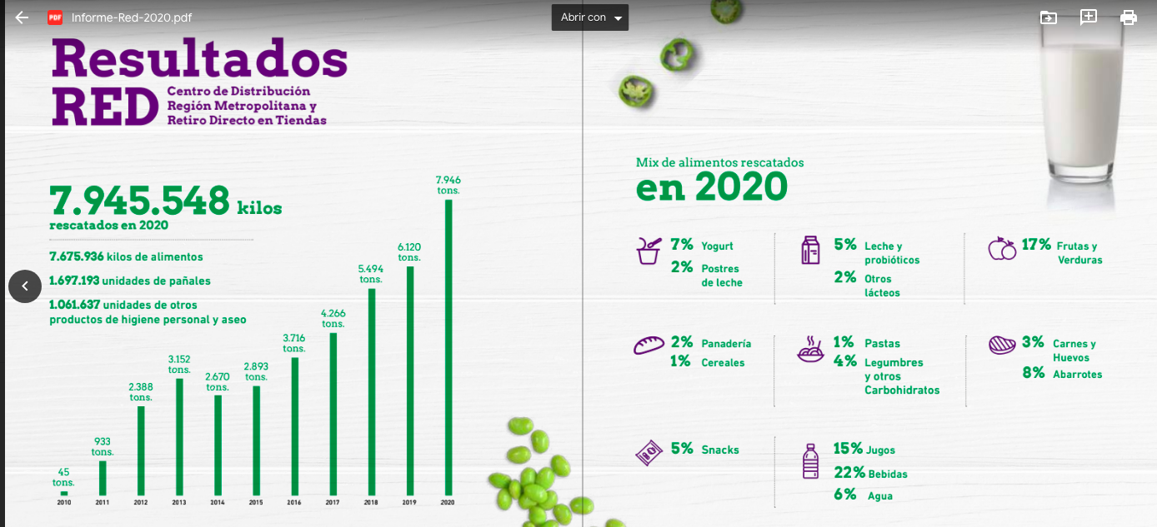
TOTAL |  | 100% | 7675936.0
 |  |  | 7675936.0

